docker host and list node
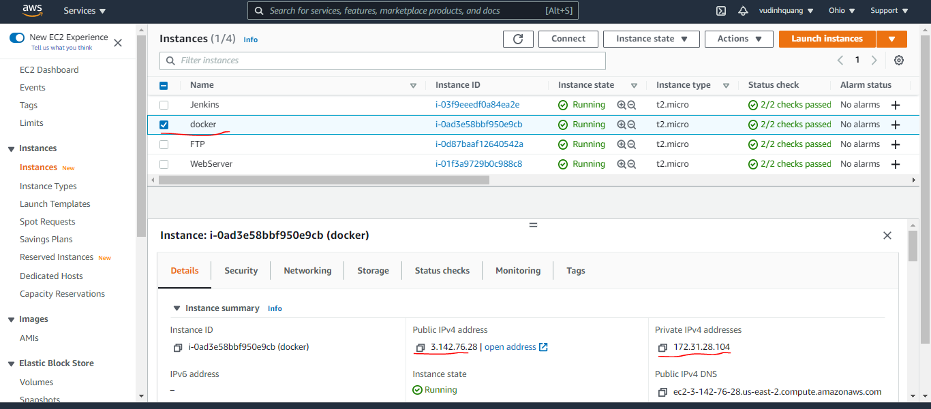
List all node
 | sudo docker node ls

docker host

docker compose file
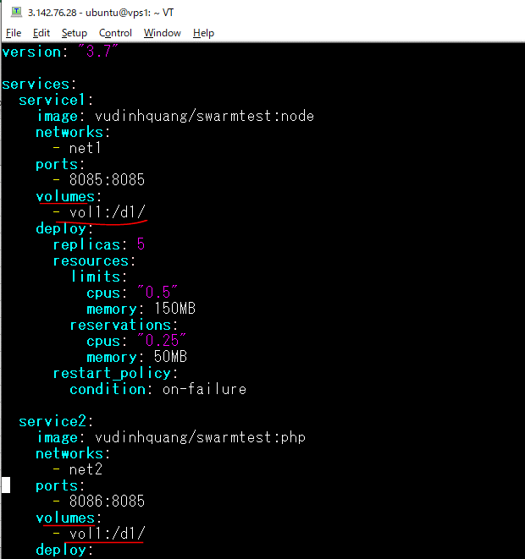
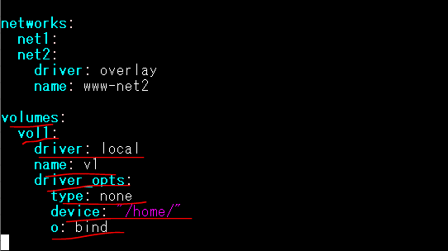
Edit docker-compose.yml file
 | sudo vi docker-compose.yml

Create stack
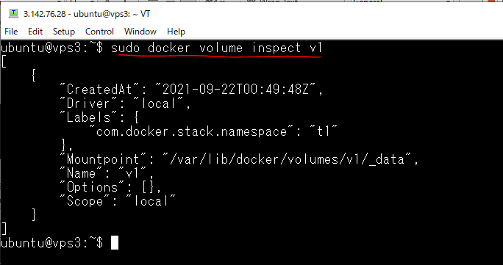
Tạo stack
 | sudo docker stack deploy -c docker-compose.yml t1

Volume v1 được tạo trên vps1(node manager)
 | sudo docker volume ls

Volume v1 được tạo trên vps2(node worker)
 | sudo docker volume ls

Volume v1 được tạo trên vps3(node worker)
 | sudo docker volume ls

Inspect volume
 | sudo docker volume inspect v1

Build image for server samba
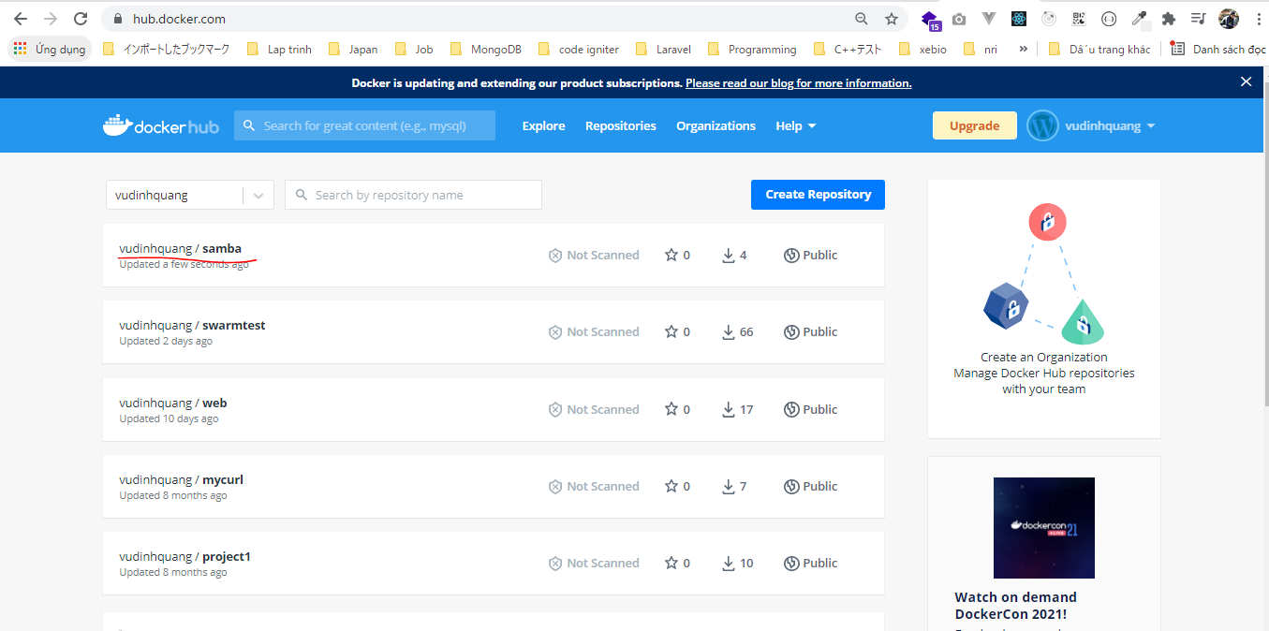
Build image for server samba on docker server
 | mkdir samba
 | cd samba/
 | vi Dockerfile
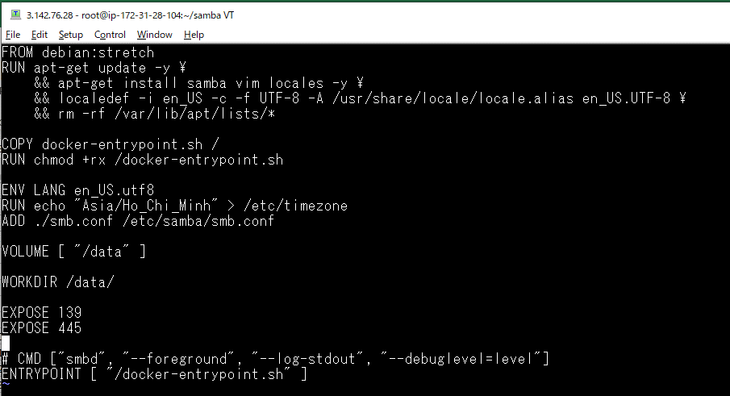

 |  |  | Thư mục muốn chia sẻ: /data

 |  |  | Open port 139, 445

 | vi docker-entrypoint.sh
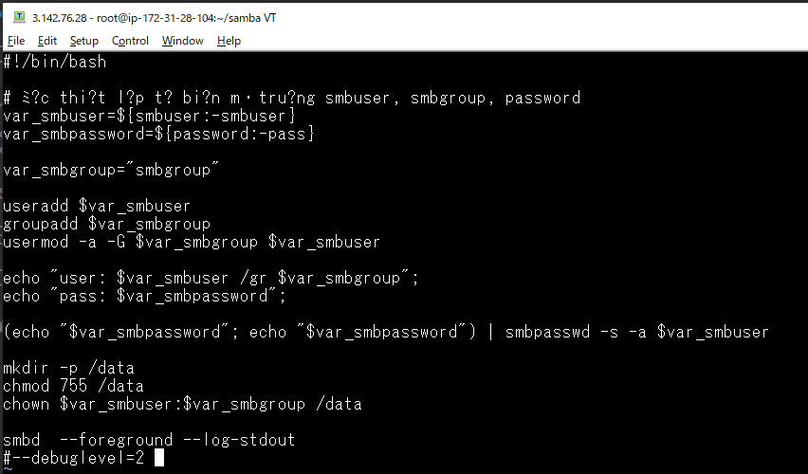

 |  | Đọc thiết lập từ biến môi trường smbuser, smbgroup, password
 |  | smbuser
 |  | password
 |  | -> Thiết lập trong Dockerfile

 | vi smb.conf
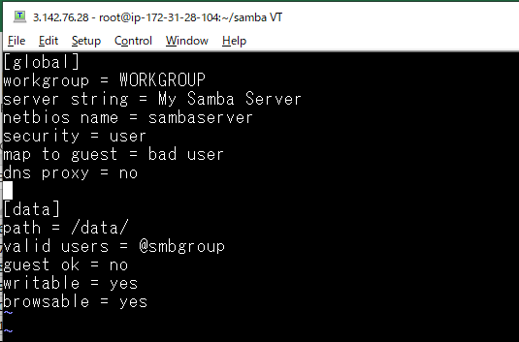

Build Image samba server
 | sudo docker build -t vudinhquang/samba -f Dockerfile .
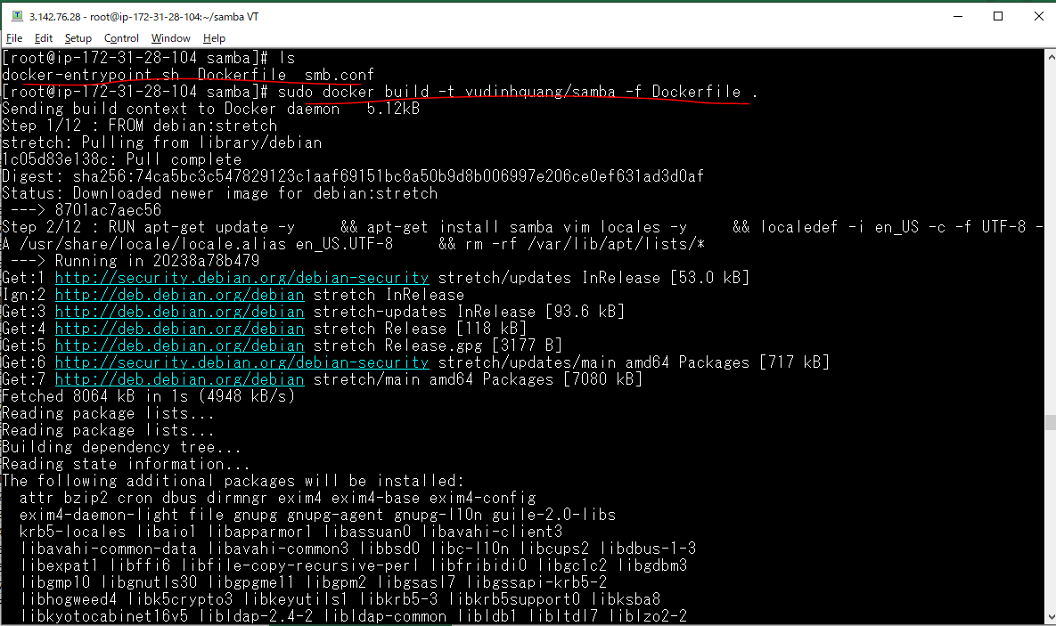

Push to dockerhub
 | sudo docker push vudinhquang/samba

Check dockerhub

Open port 139,145
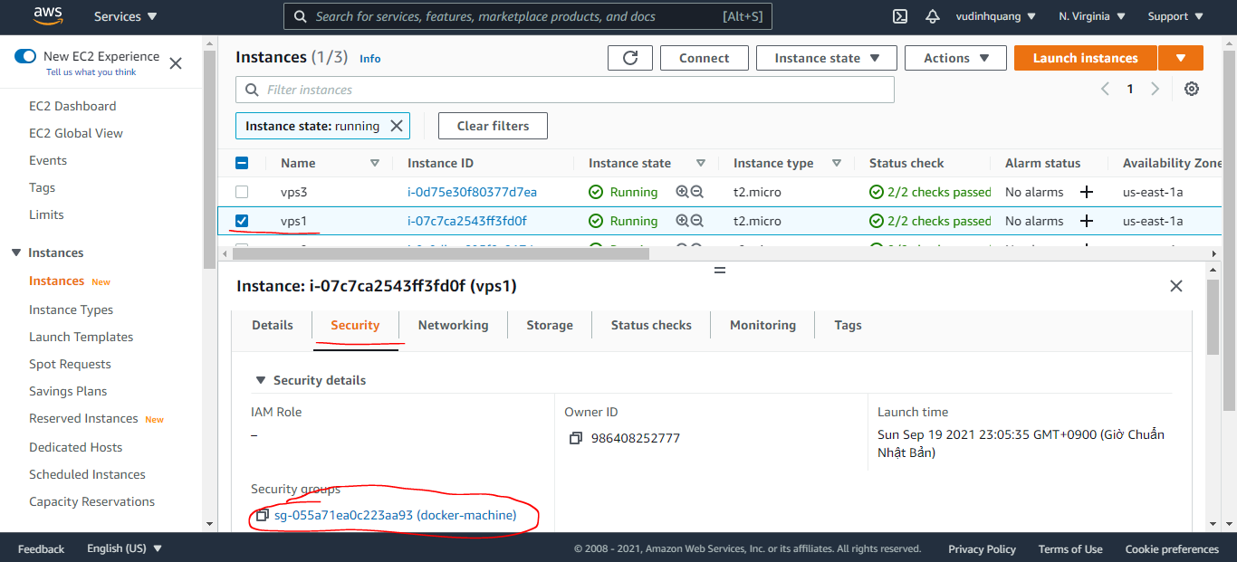

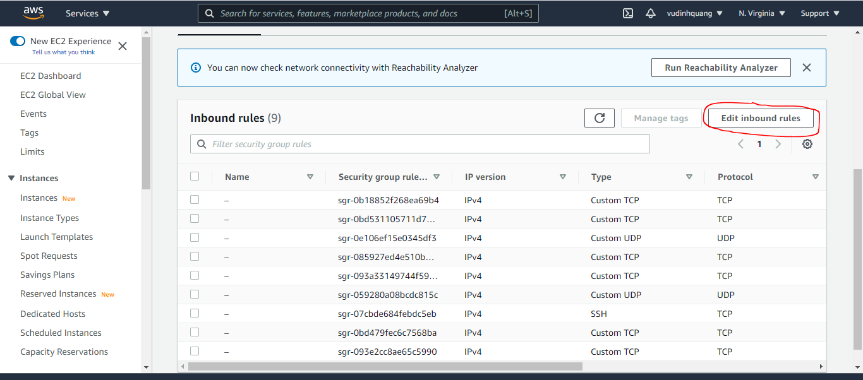

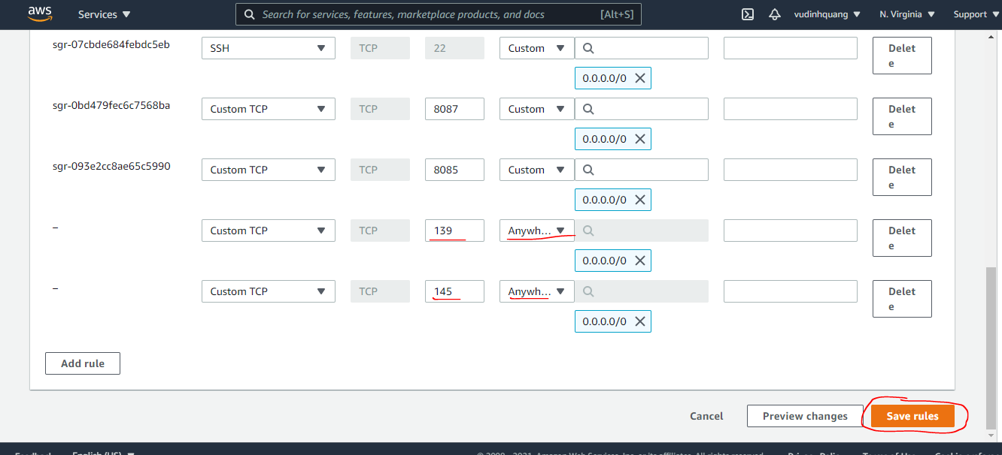

Using image samba to share
Dùng image samba để tạo ra server chia sẻ file bằng giao thức smb
Tạo thư mục chia sẻ /home/data/ trên máy host vps1
 | sudo mkdir /home/data/
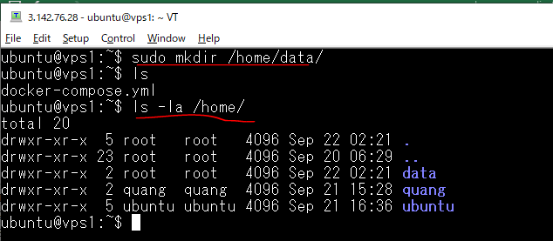

IP node manager
 | docker-machine ls

Xóa stack t1 đã tạo
 | sudo docker stack ls
 | sudo docker stack rm t1
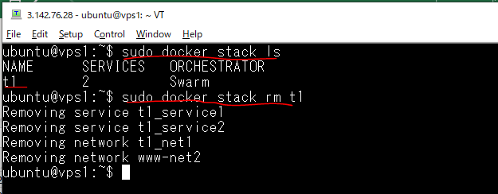

Edit docker-compose.yml
 | sudo vi docker-compose.yml
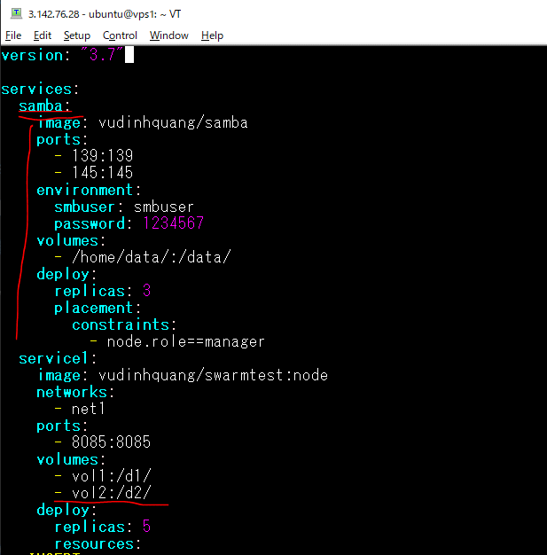

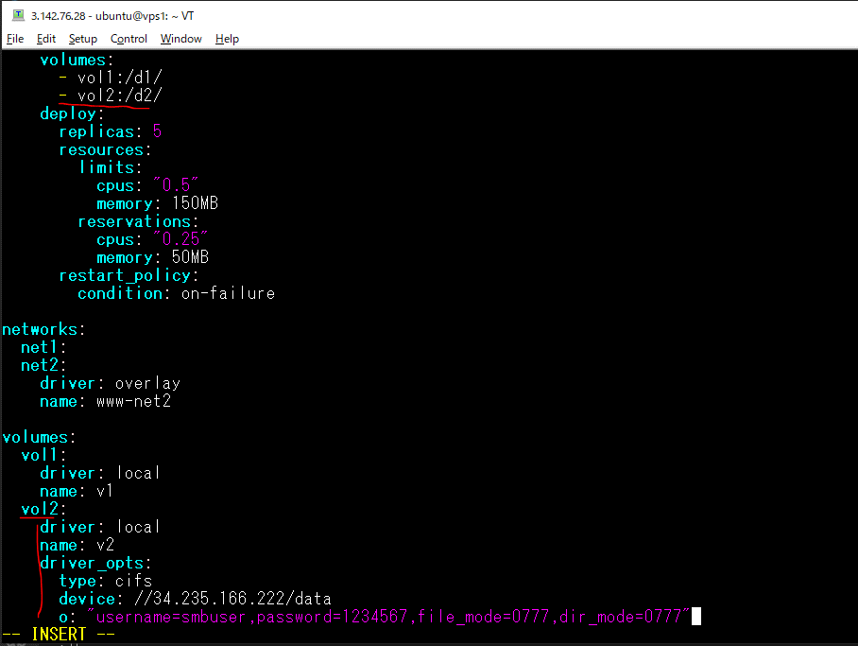

Create stack t1 again
 | sudo docker stack deploy -c docker-compose.yml t1

Container on vps1
 | sudo docker ps

 |  | 4 container của service2

 |  | 3 container của samba

Container on vps2
 | sudo docker ps

 |  | 2 container của service 1

Container on vps3
 | sudo docker ps

 |  | 3 container của service 1

 |  | 1 container của service 2

Build image for ssh server
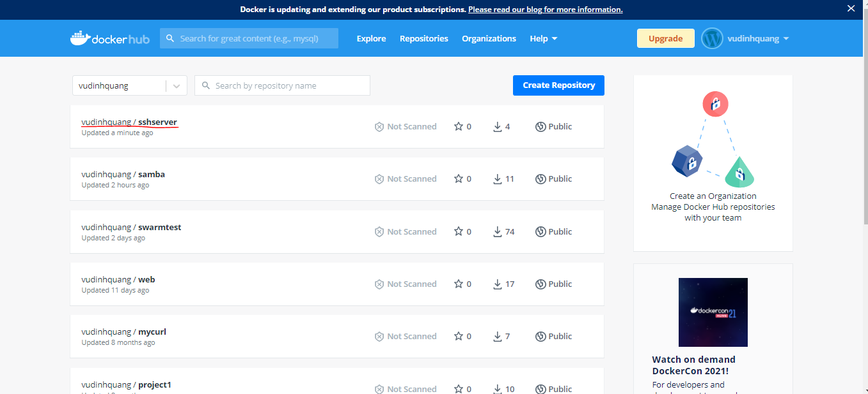
Build image for ssh server on docker server
 | mkdir ssh-server
 | cd ssh-server/
 | vi Dockerfile
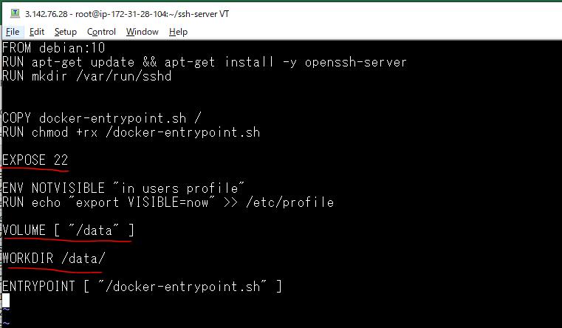

 |  | Open port 22

 |  | Thư mục muốn chia sẻ: /data

 | vi docker-entrypoint.sh
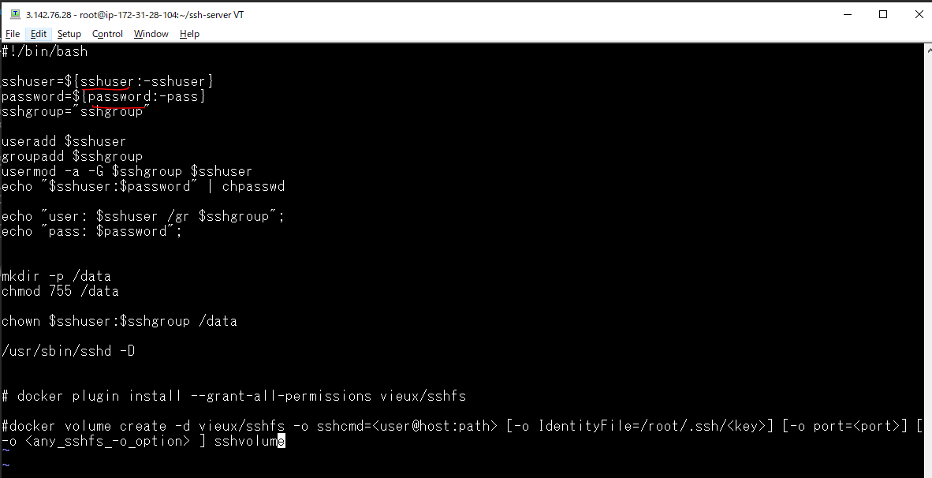

 |  |  | Đọc thiết lập từ biến môi trường smbuser, smbgroup, password
 |  |  | smbuser
 |  |  | password
 |  |  | -> Thiết lập trong Dockerfile

Build Image sshserver
 | sudo docker build -t vudinhquang/sshserver -f Dockerfile .
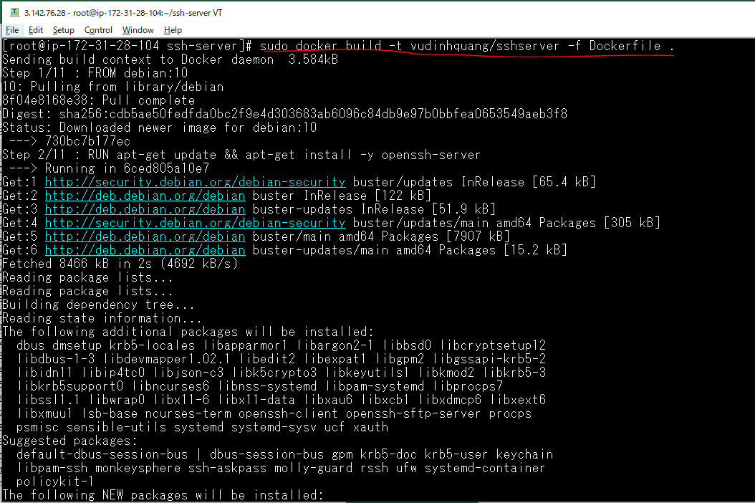

Push to dockerhub
 | sudo docker push vudinhquang/sshserver

Check dockerhub

Open port 2222
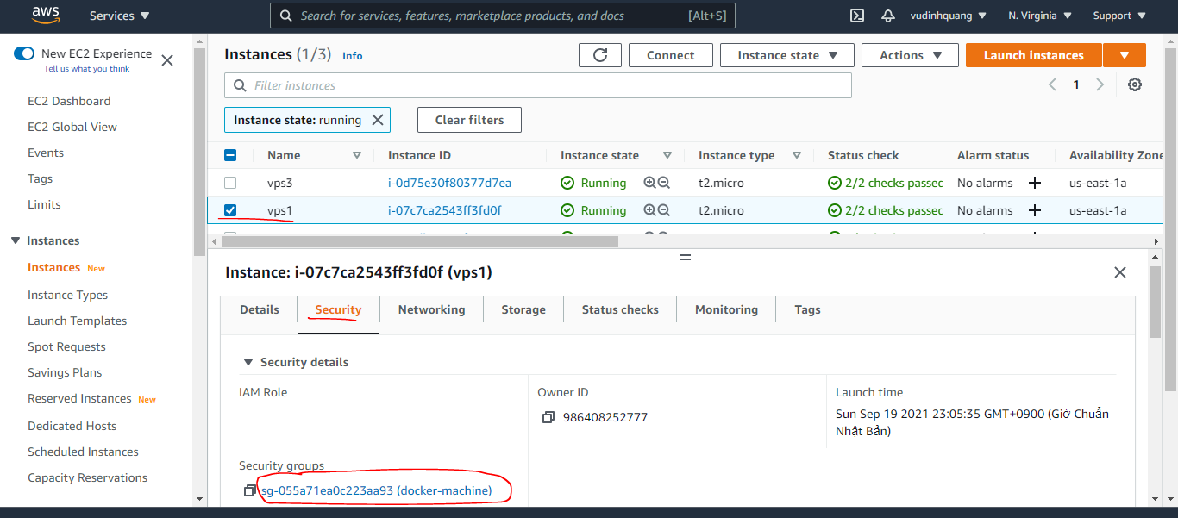

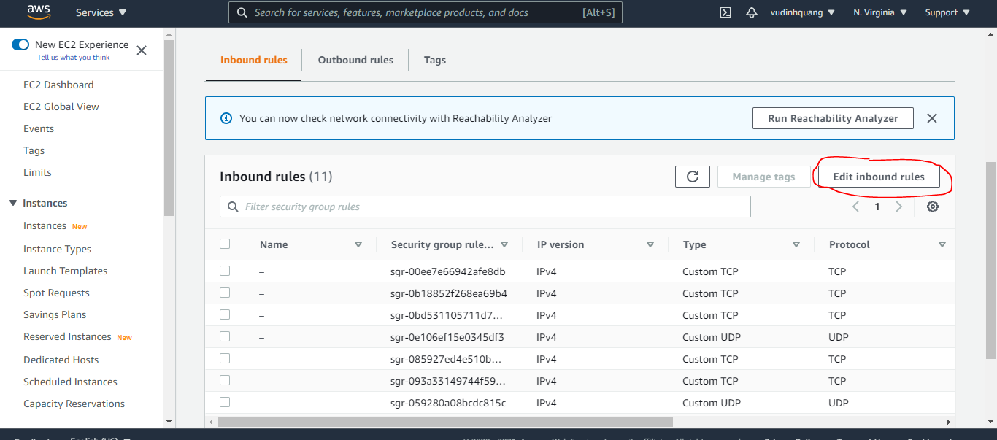

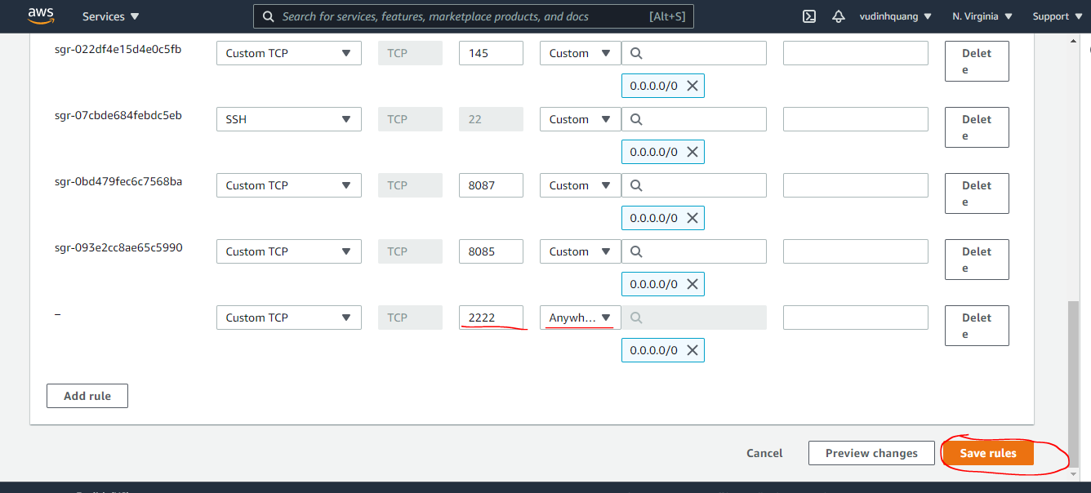

Use image sshserver to share
Dùng image samba để tạo ra server chia sẻ file bằng giao thức smb
Tạo thư mục chia sẻ /home/data1/ trên máy host vps1
 | sudo mkdir /home/data1/
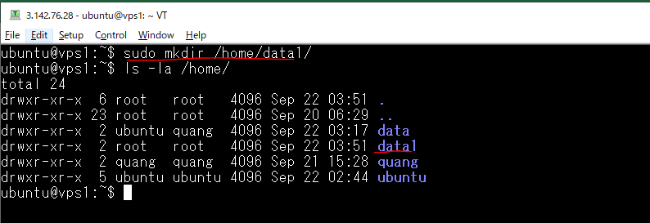

IP node manager
 | docker-machine ls

Edit docker-compose.yml
 | sudo vi docker-compose.yml
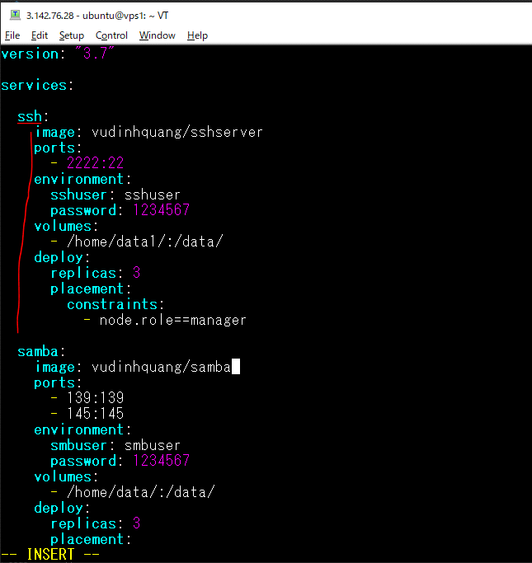

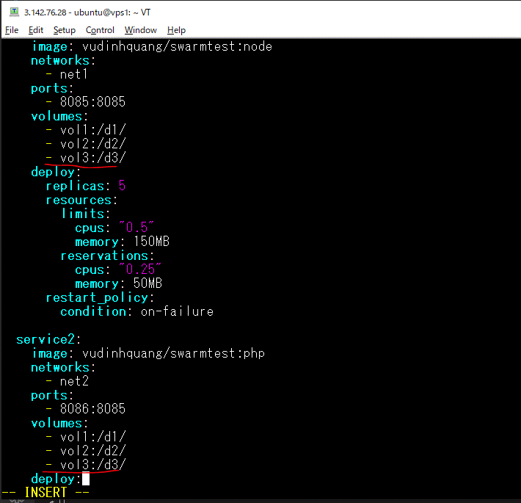

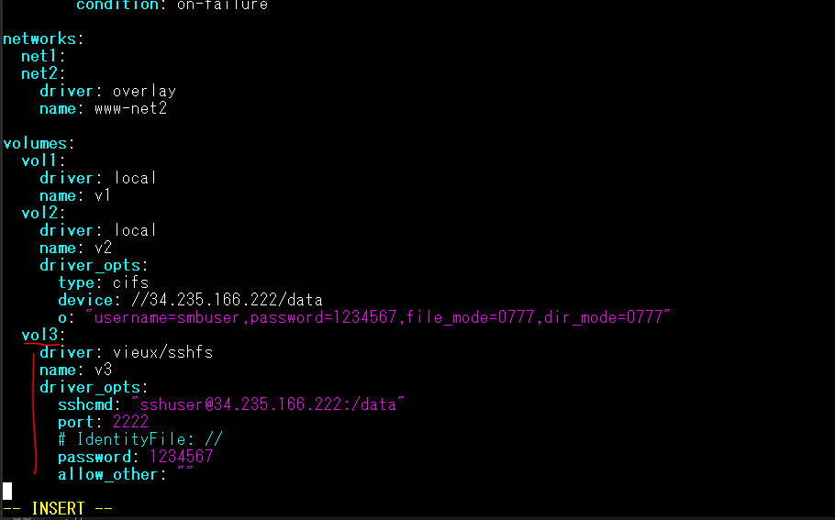

Remove stack t1 đã tạo
 | sudo docker stack ls
 | sudo docker stack rm t1
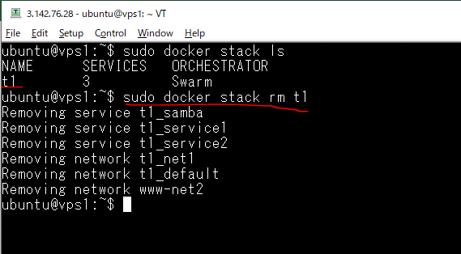

Xóa đồng loạt trên vps1
 | sudo docker stop $(docker ps -a -q)
 | sudo docker rm $(docker ps -a -q)
 | sudo docker rmi -f $(docker images -a -q)
 | sudo docker volume rm $(docker volume ls -q)
 | sudo docker network prune -f
 | sudo docker volume rm v1 v2
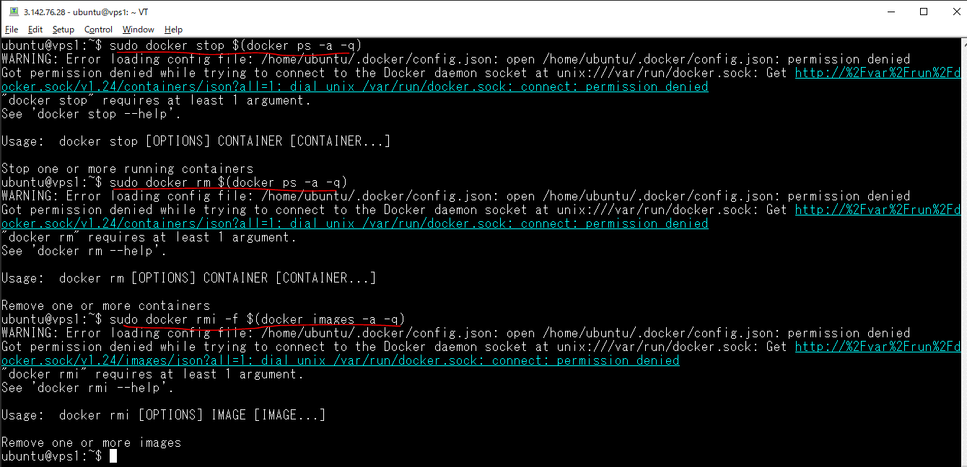

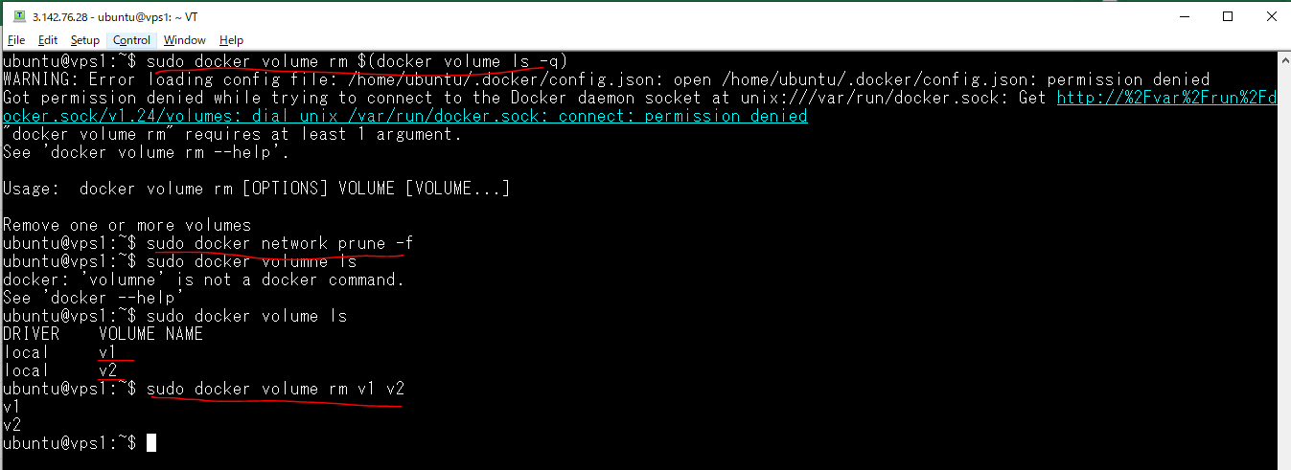

Xóa volume trên vps2
 | sudo docker volume rm v1 v2

Xóa volume trên vps3
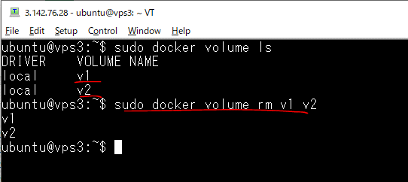

Create stack t1 again
 | sudo docker stack deploy -c docker-compose.yml t1
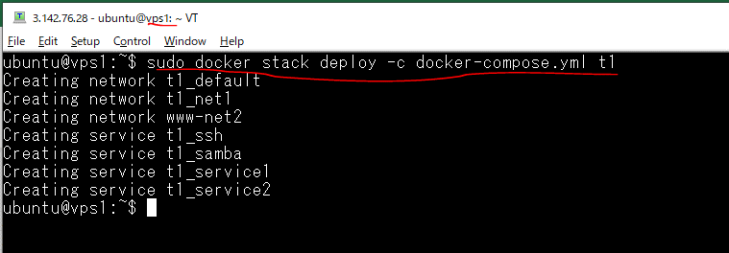

Container on vps1
 | sudo docker ps
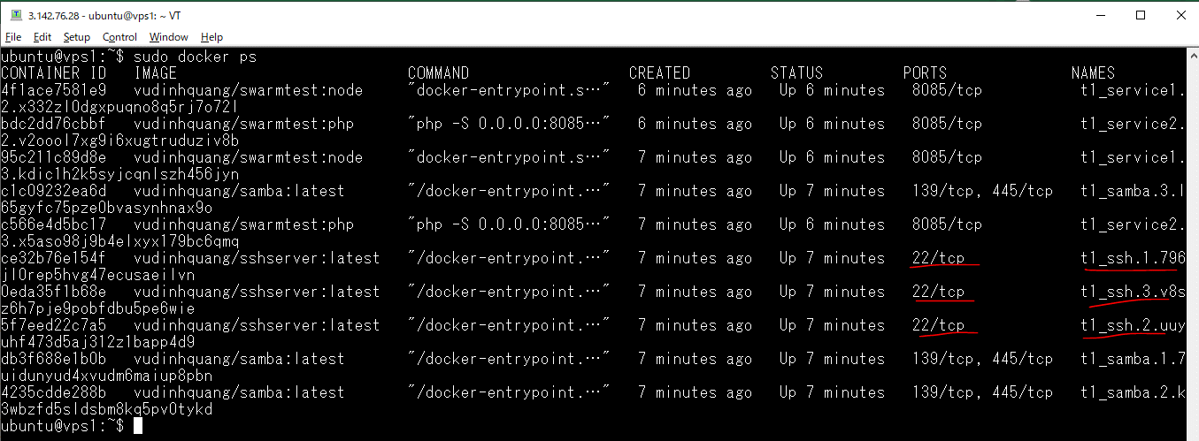

 |  | 2 container của service2

 |  | 3 container của sshserver

 |  | 2 container của service1

Container on vps2
 | sudo docker ps

 |  | 2 container của service1

 |  | 2 container của service2

Check share data by sshserver
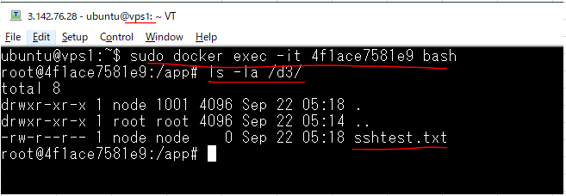
Check share dữ liệu on v3(thư mục d3) giữa các container trên các node khác nhau
Truy cập vào container trên vps2
 | sudo docker exec -it fb0fffc21275 bash

Truy cập vào container trên vps1 và check dữ liệu được share từ container của vps2
 | sudo docker exec -it 4f1ace7581e9 bash

